黒部フーズサプライ株式会社
T-Messe2023 富山县工业技术制造产品综合展览会
【便当预订申请书】

请填写公司名称/机构名称、联系方式、预订数量，并通过电子邮件发送到事务局（t.tradefair@tonio.or.jp）。
提交期限：9月29日(周五）
便当公司;黑部Foods Supply株式会社
10/26 (周四） | 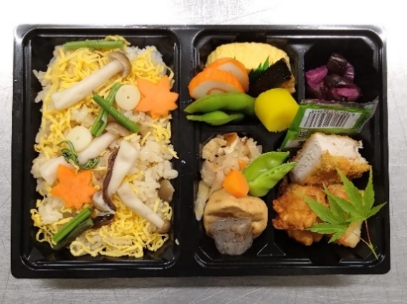
 |  |  | “秋之味蘑菇便当”1,000日元(含税） 含塑料瓶装茶（500ml）

 |  |  | 蘑菇饭(真姬菇、舞菇、各种蘑菇） 毛豆、鲅鱼柚庵、鱼糕、鸡肉末蛋卷 日式炸猪排、松风真薯、鸡肉天妇罗、干萝卜丝、萝卜、 炸豆腐丸子、蜂斗菜、煮魔芋、紫苏味腌菜

10/27 (周五） | 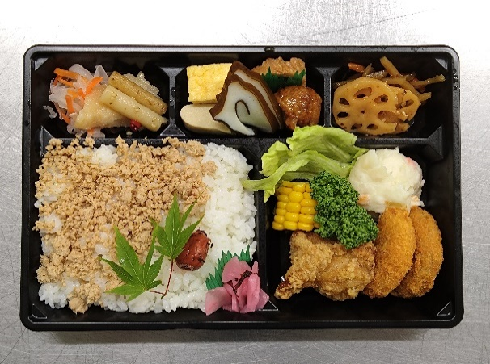
 |  |  | “日式鸡肉末便当”1,000日元(含税） 含塑料瓶装茶（500ml）

 |  |  | 鸡肉末、梅干、紫苏味腌菜、玉米、 生菜、蒸鸡肉沙拉、龙田炸鸡、炸肉饼、 金平牛蒡、莲藕、玉子烧、鸡肉牛蒡、海带鱼糕、 冻豆腐、肉丸子、醋渍白肉鱼、醋拌红白萝卜丝、芝麻牛蒡

10/28 (周六） | 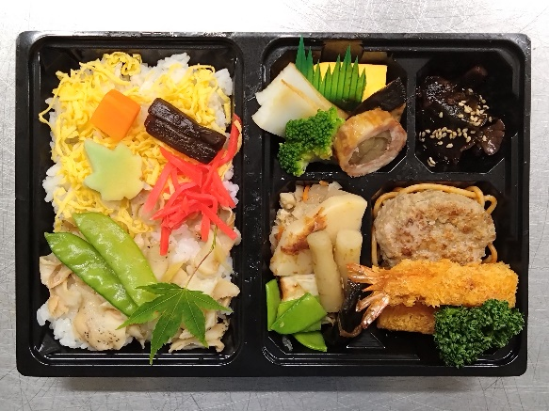
 |  |  | “日本凤螺饭便当”1,000日元(含税） 含塑料瓶装茶（500ml）

 |  |  | 日本凤螺饭、锦丝蛋丝、红叶麸、胡萝卜、汉堡牛肉饼、 意大利面、炸虾、欧芹、玉子烧、 肉卷、鱼糕、五目豆、煮羊栖菜、 鱼竹轮、竹笋、四季豆、煮海带、芝麻

公司/机构名称 |  | 假名注音 |  | 负责人姓名 | 假名注音

电子邮箱地址 |  | ＠ |  | 手机 ※当天可以联系到 | - -
 |  |  |  |  | (备用) - -

 |  |  |  | 单价 | 预订数量 | 金额
10/26(周四） |  | “秋之味蘑菇便当”含塑料瓶装茶(500ml） |  | ＠1,000 |  | ¥0
10/27(周五） |  | “日式鸡肉末便当”含塑料瓶装茶(500ml） |  | ＠1,000 |  | ¥0
10/28(周六） |  | “日本凤螺饭便当”含塑料瓶装茶(500ml） |  | ＠1,000 |  | ¥0
 |  |  |  | 合 计 | 個 | ¥0
 |  |  |  |  |  | (含税）

